Ark1
 | ESP32 |  |  |  | RC522 |  |  | LED |  | Spenningsregulator |  | (5V)
 |  | P18 | D18 | -------------- | SCK |  |  | DATA_PIN | 4 | OUT+ | VIN
 |  | P19 | D19 | -------------- | MISO |  |  | GRD |  | OUT+ | 5V
 |  | P5 | D21 | -------------- | SDA |  |  | 5V |  | OUT- | GND
 |  |  | D22, D5 | -------------- | RST
 |  |  | D23 | -------------- | MOSI
 |  |  | GND | -------------- | GND
 |  |  | 3V3 | -------------- | 3V3

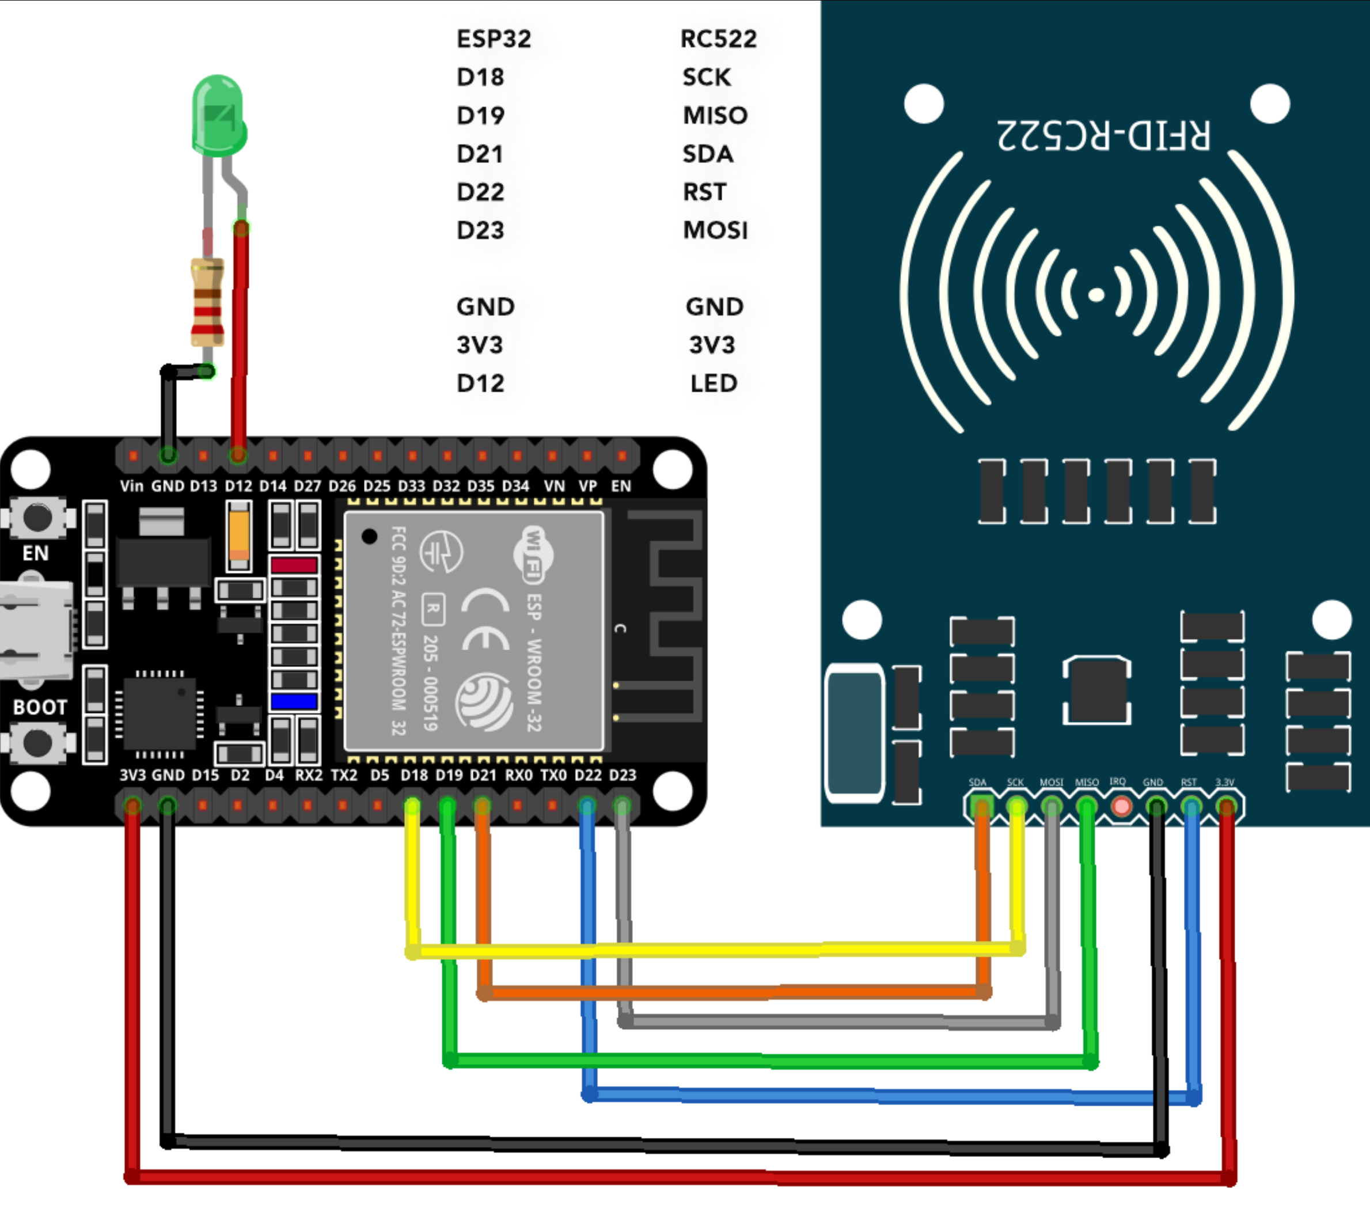
CRU03 | EN |  | D23
CRU04 | VP |  | D22
 | VN |  | TX0 |  | NSS
 | D34 |  | RX0 |  | SCK
 | D35 |  | D21 |  | MOSI
 | D32 |  | D19 |  | MISO
 | D33 |  | D18 |  | IRQ
 | D25 |  | D5 |  | GND
 | D26 |  | D17 |  | RST
 | D27 |  | D16 |  | VCC
 | D14 |  | D4
 | D12 |  | D2 |  |  | SS_PIN | 5 eller 21
 | D13 |  | D15 |  |  | RST_PIN | 22
 | GND |  | GND
 | VIN | USB-C | 3V3

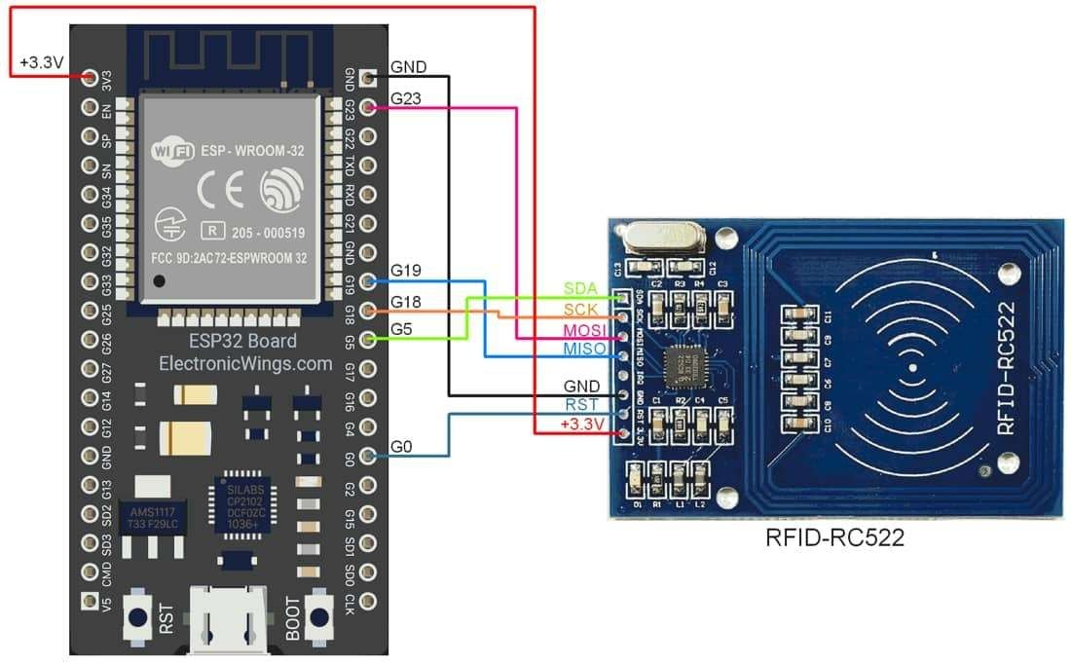
CRU05 | 3V3 |  | GND |  | SDA
CRU06 | EN |  | P23 |  | SCK
 | SVP |  | P22 |  | MOSI
 | SVN | 1 | TX |  | MISO
 | P34 | 3 | RX |  | IRQ
 | P35 |  | P21 |  | GND
 | P32 |  | GND |  | RST
 | P33 |  | P19 |  | 3V3
 | P25 |  | P18
 | P26 |  | P5
 | P27 |  | P17
 | P14 |  | P16 |  |  | SS_PIN | 5
 | P17 |  | P4 |  |  | RST_PIN | 0
 | GND |  | P0
 | P13 |  | P2
 | SD2 |  | P15
 | SD3 |  | SD1
 | CMD? |  | SD0
 | 5V | USB | CLK

